关系图
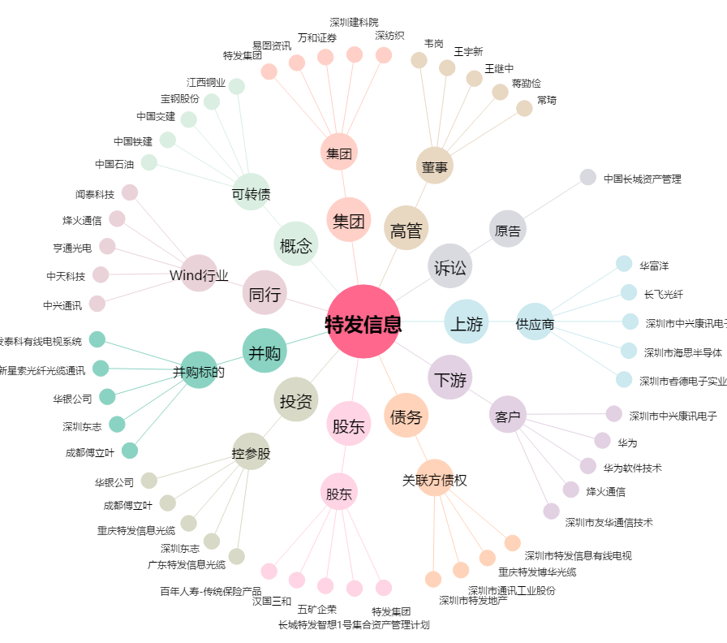
特发信息[000070.SZ] - 关系概览图

